1642
 | 1.6.3 Programes d'intercanvi
 | 1.6.3.2 PROGRAMA D'INTERCANVI EUROPEU (ERASMUS)

 | ESTUDIANTAT DE LA UPC INTERCANVIAT

 | Unitat | 2006-2007 | 2007-2008 | 2008-2009 | 2009-2010 | 2010-2011 | 2011-2012
 | 124 Cat. Unesco Sostenibilitat | - | 1 | - | - | - | -
 | 183 UTGAB | - | - | - | - | - | 2
 | 200 FME | 15 | 7 | 10 | 7 | 9 | 7
 | 210 ETSAB | 85 | 95 | 82 | 91 | 88 | 100
 | 220 ETSEIAT | 47 | 52 | 88 | 110 | 150 | 135
 | 230 ETSETB | 106 | 86 | 62 | 44 | 67 | 77
 | 240 ETSEIB | 163 | 156 | 178 | 191 | 218 | 206
 | 250 ETSECCPB | 45 | 45 | 54 | 47 | 90 | 62
 | 270 FIB | 45 | 69 | 53 | 53 | 56 | 38
 | 280 FNB | 1 | 1 | 5 | 5 | 10 | 18
 | 290 ETSAV | 58 | 63 | 63 | 82 | 75 | 75
 | 300 EETAC | 31 | 35 | 33 | 35 | 28 | 49
 | 310 EPSEB | 20 | 22 | 26 | 29 | 45 | 37
 | 320 EET | 37 | 37 | 37 | 44 | 50 | 21
 | 330 EPSEM | 5 | 11 | 9 | 10 | 19 | 14
 | 340 EPSEVG | 26 | 21 | 29 | 39 | 33 | 18
 | 370 FOOT | 3 | 6 | 7 | 3 | 5 | 5
 | 390 ESAB | 7 | - | - | 1 | - | 2
 | 460 INTE | 1 | - | - | - | - | -
 | 701 AC | - | 1 | - | - | - | -
 | 704 CA1 | 2 | 2 | - | - | - | -
 | 706 EC | - | 3 | - | - | - | -
 | 707 ESAII | - | - | - | 1 | - | -
 | 708 ETCG | - | 2 | - | - | - | -
 | 714 ETP | - | 1 | - | - | - | -
 | 720 FA | - | - | - | - | 1 | -
 | 721 FEN | - | 1 | - | - | - | -
 | 723 LSI | 1 | - | - | - | - | -
 | 735 PA | 1 | 1 | - | - | - | -
 | 740 UOT | 2 | - | - | - | - | -
 | 801 EUNCET | 5 | 4 | 4 | 5 | 3 | 3
 | 802 EAE | 10 | 9 | 11 | 12 | 11 | 8
 | 804 CITM | - | - | - | - | - | 6
 | 820 EUETIB | 22 | 39 | 49 | 45 | 68 | 66
 | 840 EUPMT | 4 | 4 | 2 | 3 | 7 | 16
 | 860 EEI | - | - | 1 | - | 1 | 1
 | 870 EUETTPC | 1 | - | - | - | - | -
 | Pendents d'assignació | 2 | - | - | - | - | -
 | TOTAL | 745 | 774 | 803 | 857 | 1,034 | 966

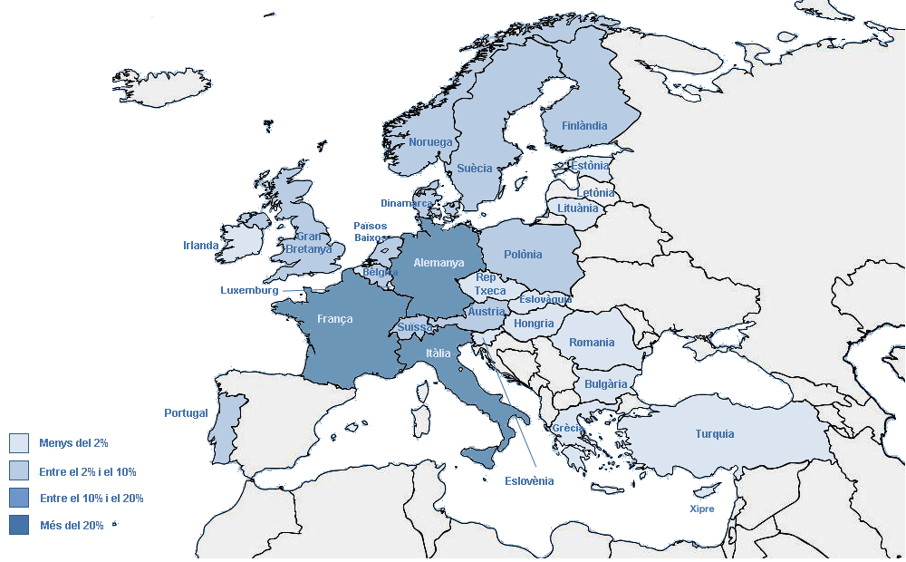
Estudiantat UPC intercanviat (Erasmus) segons el país de la universitat de destinació
 |  | Estudiantat UPC intercanviat (1r, 2n i 3r cicles)

